2019_12_data
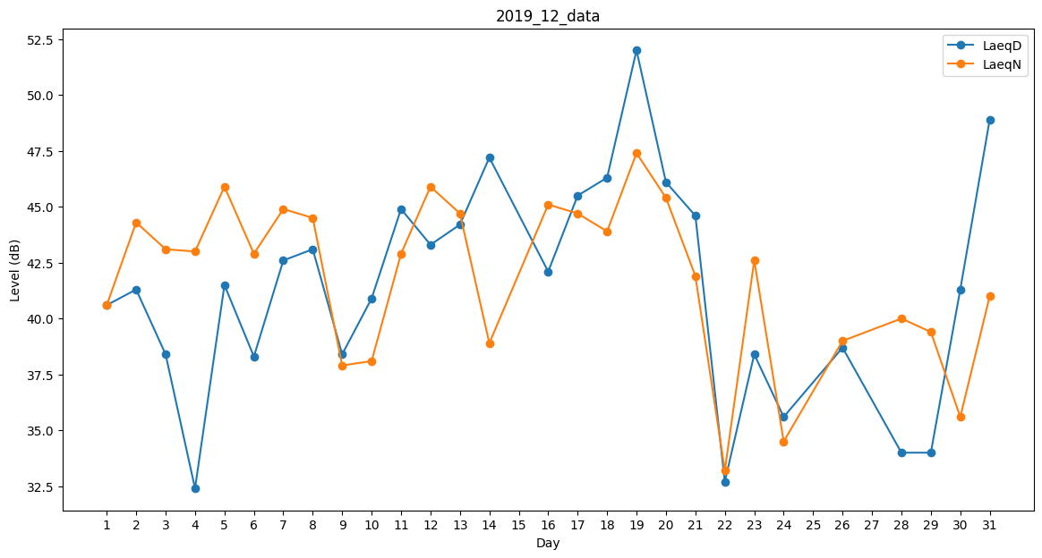
Day | LaeqD | LaeqN
1 | 40.6 | 40.6
2 | 41.3 | 44.3
3 | 38.4 | 43.1
4 | 32.4 | 43
5 | 41.5 | 45.9
6 | 38.3 | 42.9
7 | 42.6 | 44.9
8 | 43.1 | 44.5
9 | 38.4 | 37.9
10 | 40.9 | 38.1
11 | 44.9 | 42.9
12 | 43.3 | 45.9
13 | 44.2 | 44.7
14 | 47.2 | 38.9
15 | 41.5 | 0
16 | 42.1 | 45.1
17 | 45.5 | 44.7
18 | 46.3 | 43.9
19 | 52 | 47.4
20 | 46.1 | 45.4
21 | 44.6 | 41.9
22 | 32.7 | 33.2
23 | 38.4 | 42.6
24 | 35.6 | 34.5
25 | 33 | 0
26 | 38.7 | 39
27 | 0 | 43.3
28 | 34 | 40
29 | 34 | 39.4
30 | 41.3 | 35.6
31 | 48.9 | 41

